分析
H25 | 区市 | 人口密度１K㎡につき | 合計特殊出生率
千代田区 | 区 | 4491.753 | 1.092 | 全体 |  |  | 区 |  |  | 市
中央区 | 区 | 12635.363 | 1.289 |  | 人口密度 | 合計特殊出生率 |  | 人口密度 | 合計特殊出生率 |  | 人口密度 | 合計特殊出生率
港区 | 区 | 11383.382 | 1.267 | 人口密度 | 1 |  | 人口密度 | 1 |  | 人口密度 | 1
新宿区 | 区 | 17617.773 | 0.963 | 合計特殊出生率 | -0.60 | 1 | 合計特殊出生率 | -0.37 | 1 | 合計特殊出生率 | -0.44 | 1
文京区 | 区 | 17794.607 | 1.089
台東区 | 区 | 18389.683 | 1.151
墨田区 | 区 | 18328.582 | 1.174 |  | 人口密度１K㎡につき | 合計特殊出生率 |  | 人口密度１K㎡につき | 合計特殊出生率 |  | 人口密度１K㎡につき | 合計特殊出生率
江東区 | 区 | 12009.777 | 1.333
品川区 | 区 | 16134.859 | 1.164 | 平均 | 11177.98 | 1.23 | 平均 | 15316.48 | 1.14 | 平均 | 7585.16 | 1.30
目黒区 | 区 | 18014.354 | 0.944 | 標準誤差 | 732.32 | 0.02 | 標準誤差 | 801.01 | 0.03 | 標準誤差 | 616.36 | 0.02
大田区 | 区 | 11531.513 | 1.175 | 中央値 （メジアン） | 11383.38 | 1.24 | 中央値 （メジアン） | 16004.25 | 1.17 | 中央値 （メジアン） | 7292.98 | 1.29
世田谷区 | 区 | 14820.059 | 1.050 | 最頻値 （モード） |  |  | 最頻値 （モード） |  |  | 最頻値 （モード）
渋谷区 | 区 | 14034.480 | 0.968 | 標準偏差 | 5126.27 | 0.15 | 標準偏差 | 3757.06 | 0.14 | 標準偏差 | 3142.82 | 0.11
中野区 | 区 | 19965.106 | 0.930 | 分散 | 26278637.78 | 0.02 | 分散 | 14115503.98 | 0.02 | 分散 | 9877313.49 | 0.01
杉並区 | 区 | 15873.633 | 0.951 | 尖度 | -0.82 | -0.53 | 尖度 | 1.81 | -1.21 | 尖度 | -0.28 | -0.99
豊島区 | 区 | 20673.251 | 0.985 | 歪度 | 0.03 | -0.30 | 歪度 | -0.98 | -0.04 | 歪度 | -0.29 | 0.12
北区 | 区 | 16179.310 | 1.178 | 範囲 | 19555.83 | 0.57 | 範囲 | 16181.50 | 0.43 | 範囲 | 11824.61 | 0.38
荒川区 | 区 | 20240.882 | 1.300 | 最小 | 1117.43 | 0.93 | 最小 | 4491.75 | 0.93 | 最小 | 1117.43 | 1.13
板橋区 | 区 | 16704.228 | 1.166 | 最大 | 20673.25 | 1.50 | 最大 | 20673.25 | 1.36 | 最大 | 12942.03 | 1.50
練馬区 | 区 | 14727.201 | 1.217 | 合計 | 547721.18 | 60.39 | 合計 | 336962.63 | 25.10 | 合計 | 197214.12 | 33.84
足立区 | 区 | 12577.876 | 1.360 | 標本数 | 49 | 49 | 標本数 | 22 | 22 | 標本数 | 26 | 26
葛飾区 | 区 | 12834.960 | 1.357
江戸川区 | 区 | 13544.424 | 1.449
人口密度 対 合計特殊出生率 （東京都 23区 26市）
八王子市 | 市 | 3029.896 | 1.222
立川市 | 市 | 7317.760 | 1.282
武蔵野市 | 市 | 12942.032 | 1.135
三鷹市 | 市 | 10917.818 | 1.154
青梅市 | 市 | 1343.589 | 1.196
府中市 | 市 | 8584.117 | 1.373
昭島市 | 市 | 6530.063 | 1.400
調布市 | 市 | 10365.211 | 1.271
町田市 | 市 | 5943.076 | 1.203
小金井市 | 市 | 10242.718 | 1.290
小平市 | 市 | 9075.122 | 1.414
日野市 | 市 | 6492.227 | 1.382
東村山市 | 市 | 8902.912 | 1.268
国分寺市 | 市 | 10281.794 | 1.206
国立市 | 市 | 9149.202 | 1.314
福生市 | 市 | 5773.828 | 1.385
狛江市 | 市 | 12067.136 | 1.139
東大和市 | 市 | 6265.953 | 1.397
清瀬市 | 市 | 7268.204 | 1.264
東久留米市 | 市 | 8965.944 | 1.314
武蔵村山市 | 市 | 4691.021 | 1.416
多摩市 | 市 | 6912.666 | 1.127
稲城市 | 市 | 4778.909 | 1.504
羽村市 | 市 | 5775.681 | 1.501
あきる野市 | 市 | 1117.426 | 1.443
西東京市 | 市 | 12479.811 | 1.235

分析SPSS
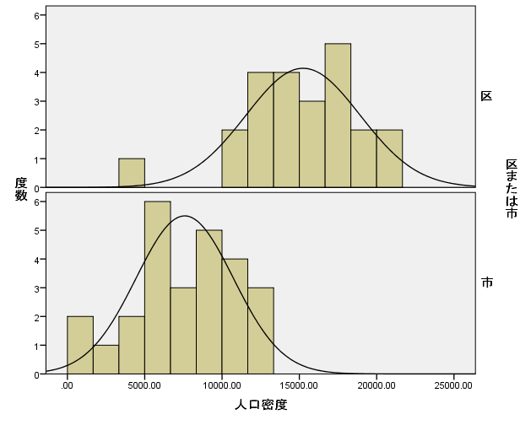
H25 | 区市 | 人口密度１K㎡につき | 合計特殊出生率
千代田区 | 区 | 4491.753 | 1.092
中央区 | 区 | 12635.363 | 1.289
港区 | 区 | 11383.382 | 1.267
新宿区 | 区 | 17617.773 | 0.963
文京区 | 区 | 17794.607 | 1.089
台東区 | 区 | 18389.683 | 1.151
墨田区 | 区 | 18328.582 | 1.174
江東区 | 区 | 12009.777 | 1.333
品川区 | 区 | 16134.859 | 1.164
目黒区 | 区 | 18014.354 | 0.944
大田区 | 区 | 11531.513 | 1.175
世田谷区 | 区 | 14820.059 | 1.050
渋谷区 | 区 | 14034.480 | 0.968
中野区 | 区 | 19965.106 | 0.930
杉並区 | 区 | 15873.633 | 0.951
豊島区 | 区 | 20673.251 | 0.985
北区 | 区 | 16179.310 | 1.178
荒川区 | 区 | 20240.882 | 1.300
板橋区 | 区 | 16704.228 | 1.166
練馬区 | 区 | 14727.201 | 1.217
足立区 | 区 | 12577.876 | 1.360
葛飾区 | 区 | 12834.960 | 1.357
江戸川区 | 区 | 13544.424 | 1.449
八王子市 | 市 | 3029.896 | 1.222
立川市 | 市 | 7317.760 | 1.282
武蔵野市 | 市 | 12942.032 | 1.135
三鷹市 | 市 | 10917.818 | 1.154
青梅市 | 市 | 1343.589 | 1.196
府中市 | 市 | 8584.117 | 1.373
昭島市 | 市 | 6530.063 | 1.400
調布市 | 市 | 10365.211 | 1.271
町田市 | 市 | 5943.076 | 1.203
小金井市 | 市 | 10242.718 | 1.290
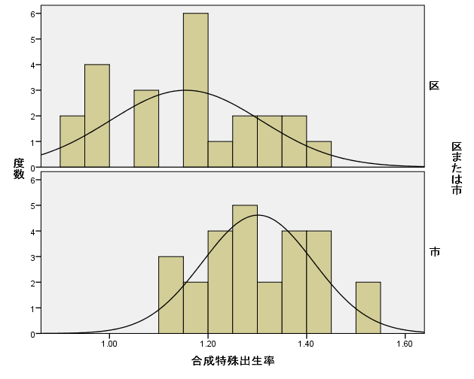
小平市 | 市 | 9075.122 | 1.414
日野市 | 市 | 6492.227 | 1.382
東村山市 | 市 | 8902.912 | 1.268
国分寺市 | 市 | 10281.794 | 1.206
国立市 | 市 | 9149.202 | 1.314
福生市 | 市 | 5773.828 | 1.385
狛江市 | 市 | 12067.136 | 1.139
東大和市 | 市 | 6265.953 | 1.397
清瀬市 | 市 | 7268.204 | 1.264
東久留米市 | 市 | 8965.944 | 1.314
武蔵村山市 | 市 | 4691.021 | 1.416
多摩市 | 市 | 6912.666 | 1.127
稲城市 | 市 | 4778.909 | 1.504
羽村市 | 市 | 5775.681 | 1.501
あきる野市 | 市 | 1117.426 | 1.443
西東京市 | 市 | 12479.811 | 1.235

